Istruzioni Dashboard
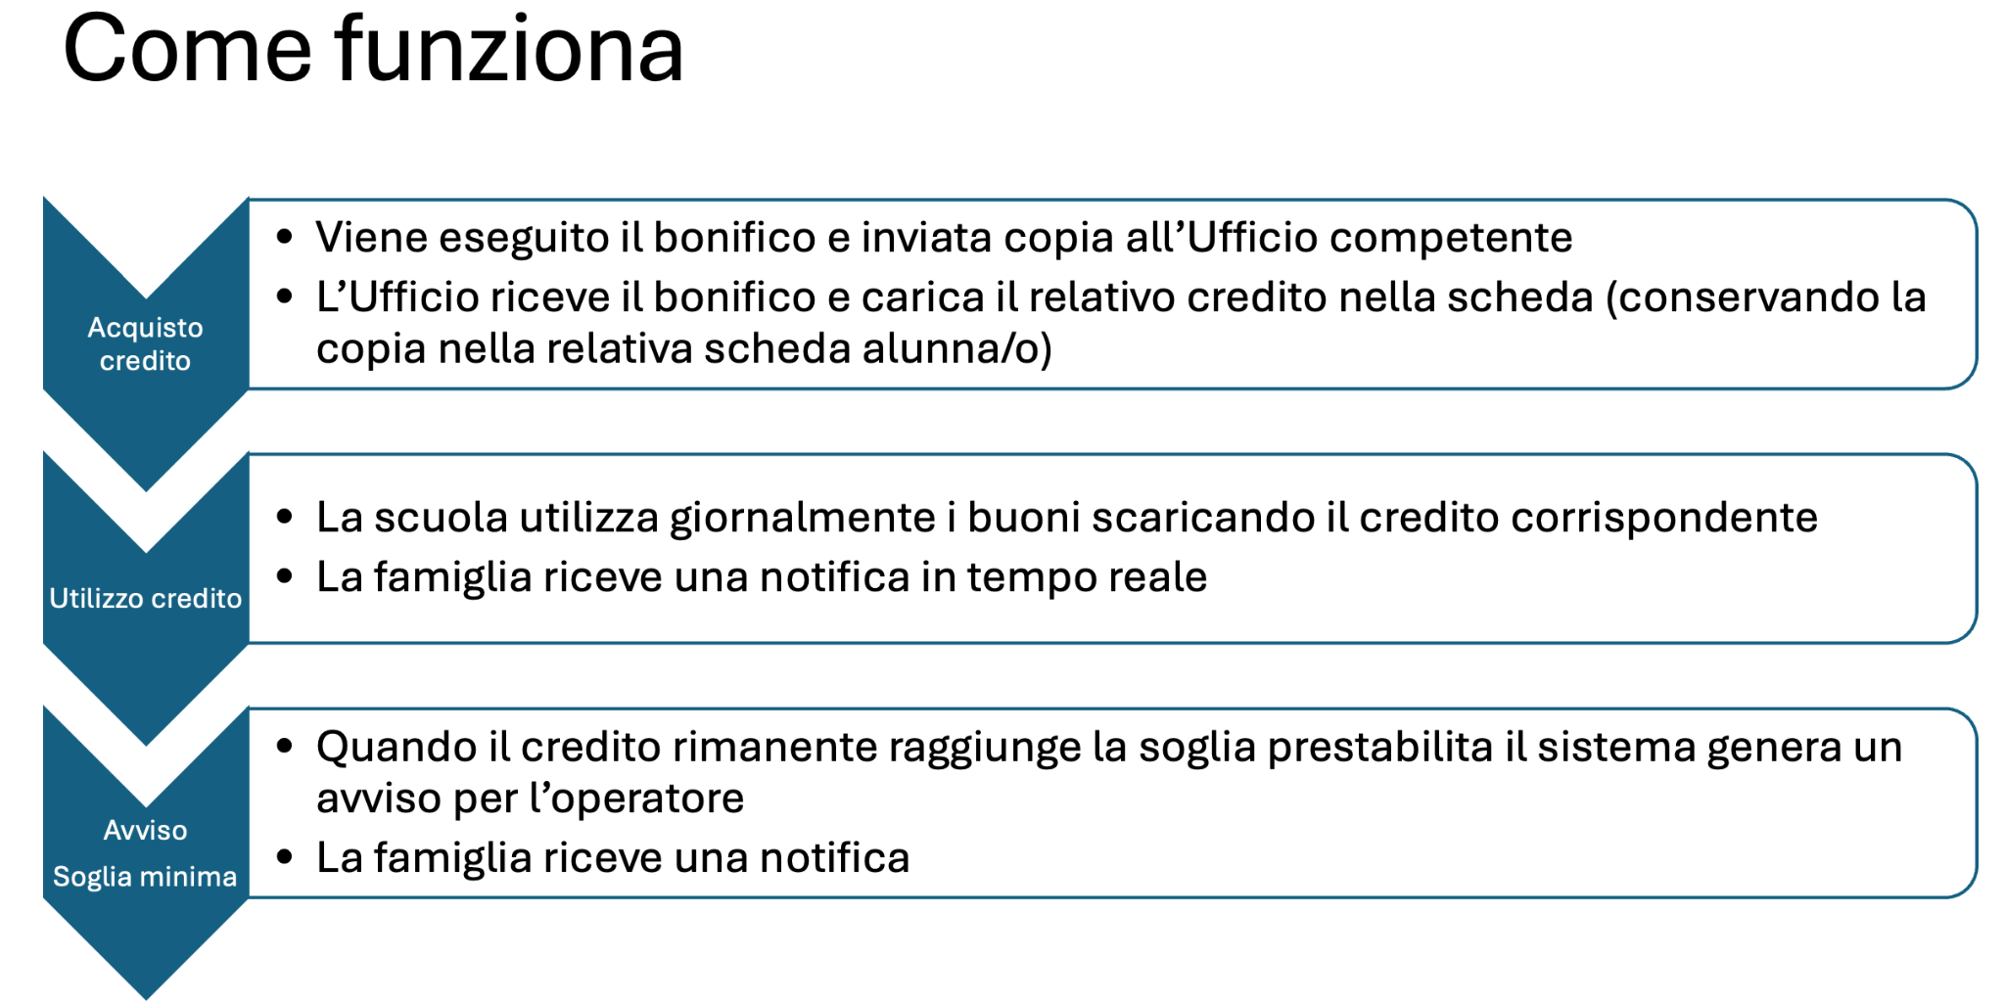
I pulsanti operativi (ordina, stampa, reset, ...) sono tutti funzionanti.
I pulsanti relativi agli alunni sono sempre funzionanti per Mario Rossi (usato come test) mentre per gli altri sono in fase di attivazione (si tratta solo di ripetere le operazioni fatte per Mario)

Ordine Mensa
Invia Ordine
ORDINE PASTI MENSILE |  | Modulo Fornitore |  |  |  |  | Mese | Anno | Note per il Fornitore:
 |  |  |  |  |  |  | Dicembre | 2024 | Specificare eventuali intolleranze o variazioni del menù concordato.
 |  |  |  | 2026-09-10 | Email Fornitore |  | Invia a mese (1 per inviare) | Totale mese
YEP! |  |  | Numero Pasti Totali Richiesti |  | gianpiero.torrisi@gmail.com |  | 1 | 0
Reset
Stampa (pdf)
Reset invia mese
Reset Mese
 |  |  |  |  | 095 ########
 |  |  |  |  | 340 ########

Usa Buono
Usa buono
Usa buono
 | Nome | Cognome | Utilizza Biglietto mensa cliccando sul pulsante | Totale biglietti utilizzati | Situazione | Note
Riga test | Mario | Rossi |  | 2 | Inviare Avviso | -
 | Bianca | Bianchi |  | 0 | Sufficienti | -
 | Ciccio | Pasticcio |  | 0 | Sufficienti | -

 |  |  | Invia a mese | 1

